Включить макросы
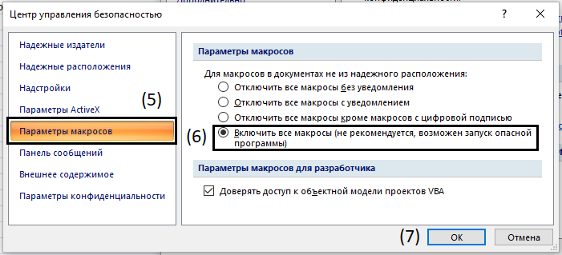
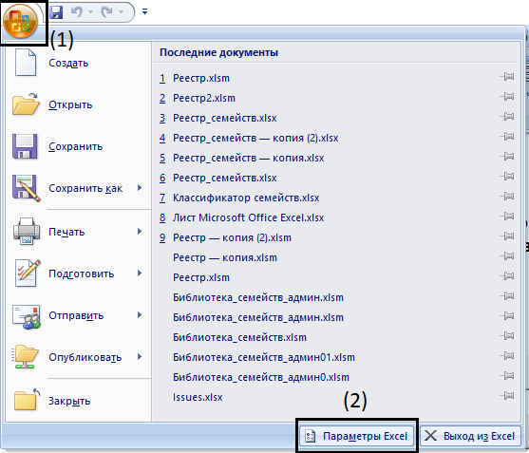
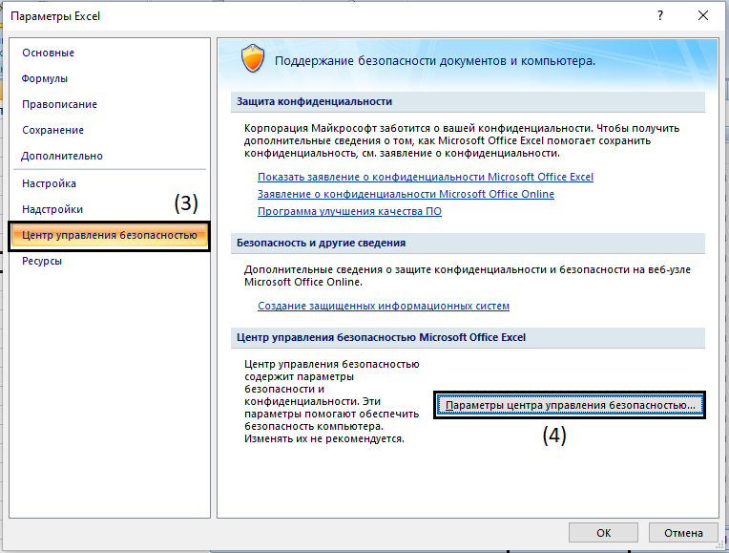
Для работы реестра нужно включить макросы, для этого:
1. Нажмите на значок в левом верхнем углу окна
2. Выберите параметры Excel
3. Нажмите "Центр управления безопасностью"
4. Нажмите "Параметры центра упраления безопасностью"
5. Перейтдите в "Параметры макросов"
6. Выберите "Включить все макросы"

